Sheet1
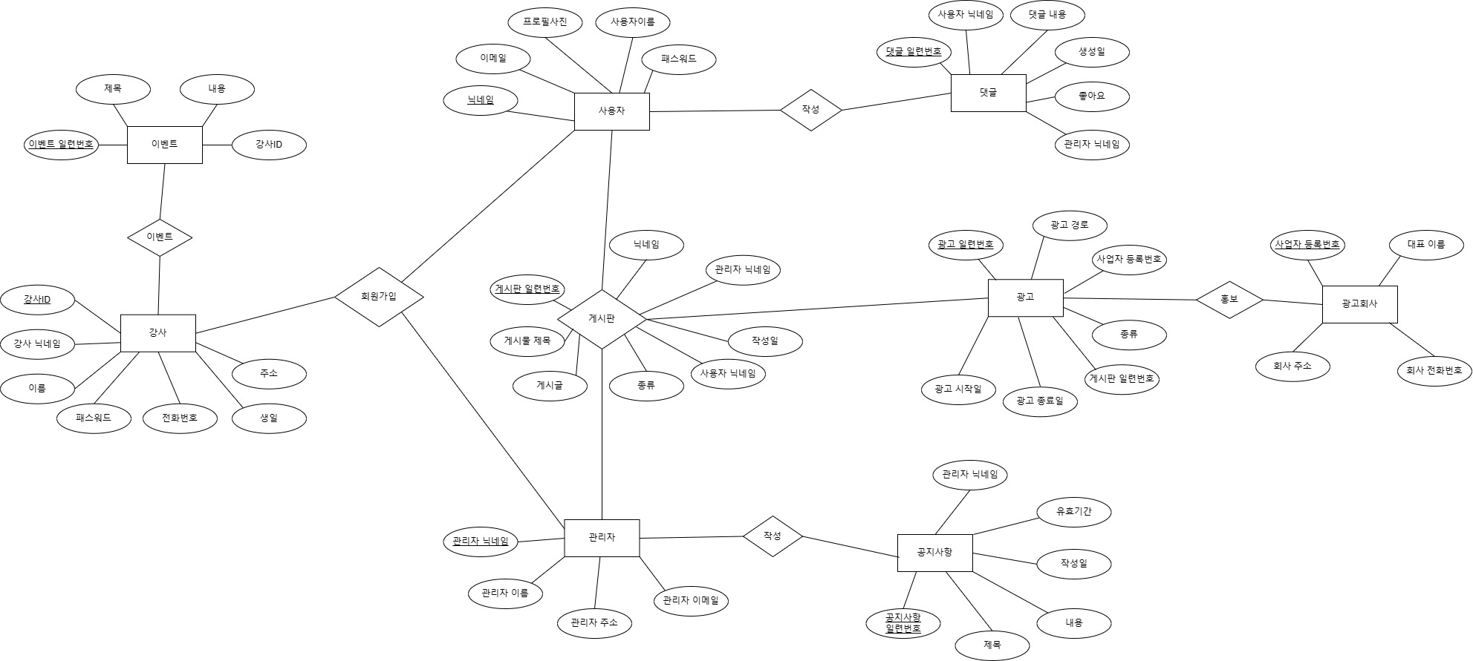

테이블 정의서

사용자 MEMBER_TABLE |  |  |  | 관리자 MANAGER_TABLE
논리이름 | 물리이름 | 데이터타입 | ALLOW NULL | 논리이름 | 물리이름 | 데이터타입 | ALLOW NULL
닉네임(PK) | NICKNAME | NVARCHAR2(10) | NOT NULL | 관리자 닉네임(PK) | MANAGER_NICKNAME | NVARCHAR2(20) | NOT NULL
이메일 | EMAIL | VARCHAR2(30) | NOT NULL | 관리자 이름 | MANAGER_NAME | NVARCHAR2(20) | NOT NULL
패스워드 | PASSWORD | VARCHAR2(30) | NOT NULL | 관리자 주소 | MANAGER_ADDRESS | NVARCHAR2(20) | NOT NULL
사용자이름 | MEMBER_NAME | NVARCHAR2(15) | NOT NULL | 관리자 이메일 | MANAGER_EMAIL | VARCHAR2(30) | NOT NULL
프로필 사진 | PROFILE_IMAGE | BLOB
 |  |  |  | 공지사항 NOTICE_BOARD_TABLE
댓글 COMMENTS_TABLE |  |  |  | 논리이름 | 물리이름 | 데이터타입 | ALLOW NULL
논리이름 | 물리이름 | 데이터타입 | ALLOW NULL | 공지사항 일련번호(PK) | NOTICE_ID | NUMBER(38) | NOT NULL
일련번호(PK) | COMMENT_NUMBER | NUMBER(38) | NOT NULL | 제목 | NOTICE_TITLE | NVARCHAR2(20) | NOT NULL
댓글내용 | COMMENT | NVARCHAR2(50) | NOT NULL | 내용 | NOTICE_CONTENT | NVARCHAR2(1000) | NOT NULL
좋아요 | LIKES | NUMBER | NOT NULL | 작성일 | CREATE_DATE | TIMESTAMP | NOT NULL
생성일 | CREATEDATE | TIMESTAMP | NOT NULL | 유효기간 | EXPIRE_DATE | TIMESTAMP | NOT NULL
관리자닉네임(FK) | MANAGER_NICKNAME | NVARCHAR2(20) | NOT NULL | 관리자 닉네임(FK) | MANAGER_NICKNAME | NVARCHAR2(20) | NOT NULL
사용자닉네임(FK) | MEMBER_NICKNAME | NVARCHAR2(20) | NOT NULL
 |  |  |  | 게시판 BOARD_TABLE
광고 AD_TABLE |  |  |  | 논리이름 | 물리이름 | 데이터타입 | ALLOW NULL
논리이름 | 물리이름 | 데이터타입 | ALLOW NULL | 게시판 일련번호(PK) | BOARD_ID | NUMBER(38) | NOT NULL
광고 일련번호(PK) | AD_NUM | VARCHAR2(20) | NOT NULL | 게시물 제목 | TITLE | NVARCHAR2(20) | NOT NULL
광고 시작일 | START_DATE | DATE | NOT NULL | 게시글 | CONTENT | NVARCHAR2(2000) | NOT NULL
광고 종료일 | END_DATE | DATE | NOT NULL | 종류 | CONTENT_KIND | NVARCHAR2(20) | NOT NULL
게시판 일련번호(FK) | BOARD_ID | NUMBER | NOT NULL | 사용자 닉네임(FK) | MEMBER_NICKNAME | NVARCHAR2(10) | NOT NULL
종류 | AD_KIND | NVARCHAR2(20) | NOT NULL | 작성일 | CREATEDATE | TIMESTAMP | NOT NULL
사업자 등록번호(FK) | COMPANY_REGISTRATION_NUMBER | VARCHAR2(20) | NOT NULL | 관리자 닉네임(FK) | MANAGER_NICKNAME | NVARCHAR2(20) | NOT NULL
광고 경로 | AD_PATH | NVARCHAR2(50) | NOT NULL
 |  |  |  | 강사 INSTRUCTOR_TABLE
광고회사 AD_COMPANY_TABLE |  |  |  | 논리이름 | 물리이름 | 데이터타입 | ALLOW NULL
논리이름 | 물리이름 | 데이터타입 | ALLOW NULL | 강사ID(PK) | INSTRUCTOR_ID | VARCHAR2(20) | NOT NULL
사업자등록번호(PK) | COMPANY_REGISTRATION_NUMBER | VARCHAR2(20) | NOT NULL | 강사 닉네임 | INSTRUCTOR_NICKNAME | NVARCHAR2(20) | NOT NULL
대표이름 | CEO_NAME | NVARCHAR2(20) | NOT NULL | 이름 | INSTRUCTOR_NAME | NVARCHAR2(20) | NOT NULL
회사 주소 | COMPANY_ADDRESS | NVARCHAR2(20) | NOT NULL | 패스워드 | INSTRUCTOR_PASSWORD | VARCHAR2(30) | NOT NULL
회사 전화번호 | COMPANY_PHONE_NUMBER | VARCHAR2(20) | NOT NULL | 전화번호 | INSTRUCTOR_PHONE_NUMBER | VARCHAR2(20) | NOT NULL
 |  |  |  | 생일 | INSTRUCTOR_BIRTHDAY | DATE | NOT NULL
 |  |  |  | 주소 | INSTRUCTOR_ADDRESS | NVARCHAR2(20) | NOT NULL

 |  |  |  | 이벤트 EVENT_TABLE
 |  |  |  | 논리이름 | 물리이름 | 데이터타입 | ALLOW NULL
 |  |  |  | 이벤트 일련번호(PK) | EVENT_NUMBER | NUMBER(38) | NOT NULL
 |  |  |  | 제목 | EVENT_NAME | NVARCHAR2(20) | NOT NULL
 |  |  |  | 내용 | EVENT_CONTENT | NVARCHAR2(1000) | NOT NULL
 |  |  |  | 강사ID(FK) | INSTRUCTOR_ID | VARCHAR2(20) | NOT NULL

